Ilustración 2
MINISTERIO DE HACIENDA Y ECONOMÍA
DIRECCIÓN GENERAL DE PRESUPUESTO
DIRECCIÓN DE ESTUDIOS ECONÓMICOS Y SEGUIMIENTO FINANCIERO

 |  | Ilustración 2. Transferencias Corrientes del Gobierno Central
 |  | Diciembre 2025
 |  | Valores en millones de RD$

RD$7,438.8 millones
RD$4,989.0 millones
RD$3,725.5 millones
RD$2,608.2 millones
RD$2,110.1 millones

 | Notas:
 | 1. Fecha de imputación al 31/12/2025// Fecha de registro al 28/01/2026
 | Fuente: Sistema de Información de la Gestión Financiera (SIGEF).

Ilustración 3
MINISTERIO DE HACIENDA Y ECONOMÍA
DIRECCIÓN GENERAL DE PRESUPUESTO
DIRECCIÓN DE ESTUDIOS ECONÓMICOS Y SEGUIMIENTO FINANCIERO

 |  | Ilustración 3. Transferencias de Capital del Gobierno Central
 |  | Diciembre 2025
 |  | Valores en millones de RD$
RD$4,394.2 millones
RD$3,143.9 millones
RD$2,010.8 millones
RD$2,000.0 millones
RD$1,719.6 millones

 | Notas:
 | 1. Fecha de imputación al 31/12/2025// Fecha de registro al 28/01/2026
 | Fuente: Sistema de Información de la Gestión Financiera (SIGEF).

Ilustración 4
 | MINISTERIO DE HACIENDA Y ECONOMÍA
 | DIRECCIÓN GENERAL DE PRESUPUESTO
 | DIRECCIÓN DE ESTUDIOS ECONÓMICOS Y SEGUIMIENTO FINANCIERO

Ilustración 4. Top 3 Instituciones con Mayor Ejecución de Gastos - Diciembre 2025
Valores en millones de RD$

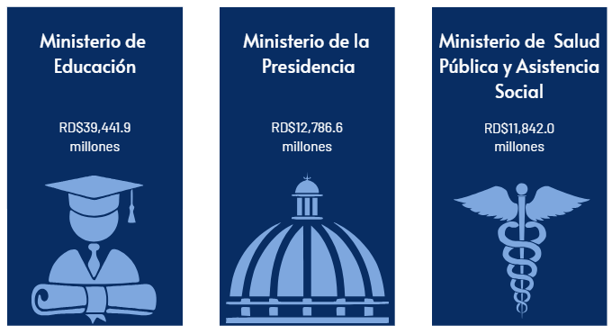

Notas:
1.Fecha de imputación al 31/12/2025 // Fecha de registro al 28/01/2026
Fuente: Sistema de Información de la Gestión Financiera (SIGEF).

Mapa Inversión Pú.
 |  |  | MINISTERIO DE HACIENDA Y ECONOMÍA
 |  |  | DIRECCIÓN GENERAL DE PRESUPUESTO
 |  |  | DIRECCIÓN DE ESTUDIOS ECONÓMICOS Y SEGUIMIENTO FINANCIERO

País | Provincia | Montos
República Dominicana | Distrito Nacional | 2,773.2
República Dominicana | Azua | 573.0
República Dominicana | Bahoruco | 145.0
Puerto Plata
República Dominicana | Barahona | 85.7
Monte Cristi
República Dominicana | Dajabón | 476.1
República Dominicana | Duarte | 625.5
Valverde
Espaillat
República Dominicana | Elías Piña | 274.3
María Trinidad Sanchez
República Dominicana | El seibo | 239.9
Dajabón
República Dominicana | Espaillat | 28.6
Santiago Rodríguez
98.8
Hermanas Mirabal
37.4
República Dominicana | Independencia | 9.0
República Dominicana | La Altagracia | 123.0
Santiago
918.6
Duarte
Samaná
República Dominicana | La Romana | 42.8
República Dominicana | La vega | 252.5
República Dominicana | María Trinidad Sánchez | 142.3
República Dominicana | Monte Cristí | 650.4
Elías Piña
La Vega
252.5
Sanchez Ramírez
República Dominicana | Pedernales | 871.4
Hato Mayor
166.5
República Dominicana | Peravia | 488.1
San Juan
Monseñor Nouel
245.3
República Dominicana | Puerto Plata | 320.3
Monte Plata
El Seibo
República Dominicana | Hermanas Mirabal | 37.4
República Dominicana | Samaná | 118.1
República Dominicana | San Cristobal | 259.6
San José de Ocoa
República Dominicana | San Juan | 71.8
Azua
San Cristobal
Santo Domingo
La Altagracia
República Dominicana | San Pedro de Macorís | 101.3
Bahoruco
San Pedro de Macorís
La Romana
República Dominicana | Sanchez Ramírez | 615.1
Independencia
República Dominicana | Santiago | 918.6
República Dominicana | Santiago Rodríguez | 98.8
Peravia
Distrito Nacional
2,773.2
República Dominicana | Valverde | 143.1
República Dominicana | Monseñor Nouel | 245.3
Barahona
República Dominicana | Monte Plata | 121.7
República Dominicana | Hato Mayor | 166.5
República Dominicana | San José de Ocoa | 42.3
Pedernales
República Dominicana | Santo Domingo | 4,306.0

 |  | 15,366.7

 |  |  |  | Notas:
 |  |  |  | 1.Fecha de imputación al 31/12/2025 // Fecha de registro al 28/01/2026
 |  |  |  | 2. Se excluye el monto a nivel multiprovincial del mapa.
 |  |  |  | Fuente: Sistema de Información de la Gestión Financiera (SIGEF).

Ilustración 5
MINISTERIO DE HACIENDA Y ECONOMÍA
DIRECCIÓN GENERAL DE PRESUPUESTO
DIRECCIÓN DE ESTUDIOS ECONÓMICOS Y SEGUIMIENTO FINANCIERO

 |  | Ilustración 5. Proyectos de Inversión Pública por funciones
 |  | Diciembre 2025
 |  | Valores en millones de RD$

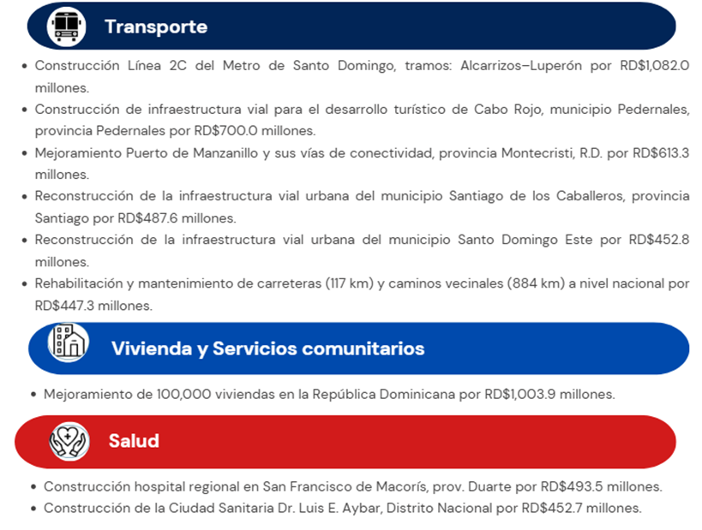

 | Notas:
 | 1. Fecha de imputación al 31/12/2025// fecha de registro al 28/01/2026.
 | Fuente: Sistema de Información de la Gestión Financiera (SIGEF)

Ilustración 6
MINISTERIO DE HACIENDA Y ECONOMÍA
DIRECCIÓN GENERAL DE PRESUPUESTO
DIRECCIÓN DE ESTUDIOS ECONÓMICOS Y SEGUIMIENTO FINANCIERO

Ilustración 6. Composición del Gasto del Gobierno Central por Finalidad
Diciembre 2025
Valores en millones de RD$
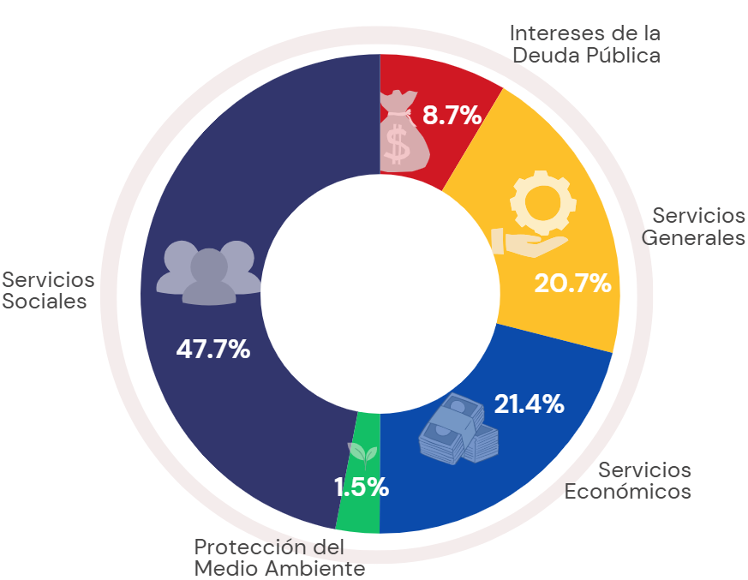

 | Notas:
 | 1. Fecha de imputación al 31/12/2025 // Fecha de registro al 28/01/2026.
 | Fuente: Sistema de Información de la Gestión Financiera (SIGEF).

